Deckblatt
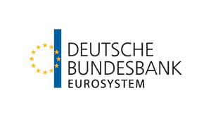

 | Statistik über Struktur und Tätigkeit von Auslandsunternehmenseinheiten deutscher Investoren nach fixer Ländergliederung

 | Outward FATS

 | September 2023

Hinweise zur Datei
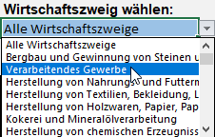
Hinweise

 | Wenn Sie im Tabellenblatt "FATS" die Zelle C4 ansteuern, können Sie über den Pfeil rechts neben der Zelle über eine Dropdownliste den gewünschten Wirtschaftszweig wählen:

